BIBLIOGRAFIA
<< 2020Comparativa: COVID-19 - Vacunas administradas

 | EXTRAER 3 ULTIMAS CIFRAS DE UN PARRAFO

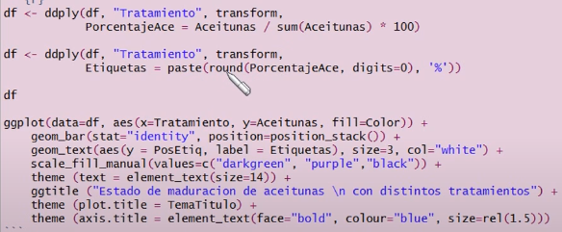

 |  | formato porcentaje

